상품제안서
해와달 천일염+함초+간장 3조 셋트 | 상품코드: S12632

 |  |  |  |  |  |  | 02-713-8555 | www.synergygift.co.kr
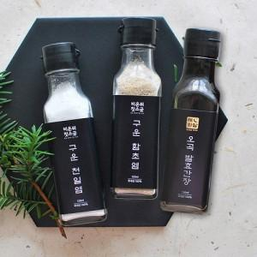

【상세/제작정보】 | - 종이스티커 제작 무료, 스티커 부착 무료 방수스티커 제작시 장당100원 - 택배비 박스당 3500원 - 기본박스 무료

【인쇄/포장옵션】 | 스티커 / 종이케이스

【공급단가】 | 수량 | 60~ | 100~ | 300~ | 1,000~ | 2,000~
*VAT별도 | 단가 | 6,870원 | 6,620원 | 6,360원 | 6,110원 | 5,960원

【상품 URL】 | https://www.synergygift.co.kr:443/src/goods_detail.php?gdno=3079

